Feladat
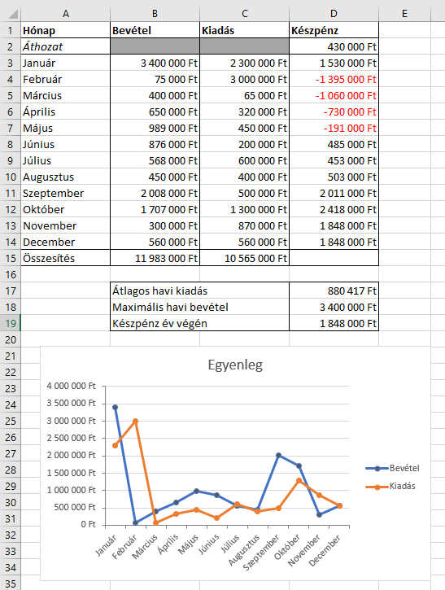
Feladat
 | A Nyers munkalap egy cég bevételeit és kiadásait tartalmazza.
1. | A D oszlop megfelelő celláiban számítsuk ki a hónapok végén rendelkezésre álló készpénz mennyiségét!
2. | Összesítsük a havi bevételeket és kiadásokat a 15. sorban!
3. | Töltsük fel a B17:B19 tartomány celláit a minta szerint, majd függvények segítségével a D17:D19 tartomány celláiban határozzuk meg az átlagos havi kiadás, maximális havi bevétel és az év végi készpénz nagyságát!
4. | Formázzuk meg a táblázatot a minta alapján!
5. | Készítsük el a táblázathoz a diagramot is a minta alapján!

Példa

Kész
Hónap | Bevétel | Kiadás | Készpénz
Áthozat |  |  | 430,000 Ft
Január | 3,400,000 Ft | 2,300,000 Ft | 1,530,000 Ft
Február | 75,000 Ft | 3,000,000 Ft | -1,395,000 Ft
Március | 400,000 Ft | 65,000 Ft | -1,060,000 Ft
Április | 650,000 Ft | 320,000 Ft | -730,000 Ft
Május | 989,000 Ft | 450,000 Ft | -191,000 Ft
Június | 876,000 Ft | 200,000 Ft | 485,000 Ft
Július | 568,000 Ft | 600,000 Ft | 453,000 Ft
Augusztus | 450,000 Ft | 400,000 Ft | 503,000 Ft
Szeptember | 2,008,000 Ft | 500,000 Ft | 2,011,000 Ft
Október | 1,707,000 Ft | 1,300,000 Ft | 2,418,000 Ft
November | 300,000 Ft | 870,000 Ft | 1,848,000 Ft
December | 560,000 Ft | 560,000 Ft | 1,848,000 Ft
Összesítés | 11,983,000 Ft | 10,565,000 Ft

 | Átlagos havi kiadás |  | 880,417 Ft
 | Maximális havi bevétel |  | 3,400,000 Ft
 | Készpénz év végén |  | 1,848,000 Ft
Egyenleg

